测试结果分析_场景1
场景描述：11并发用户，访问“用户登录主页--点击质量--集合点“工位保证度评价观察表维护页面”--退出”场景，来定位主页和观察表维护页面的两个关键交易场景的并发性能结果。
LR的总的分析图
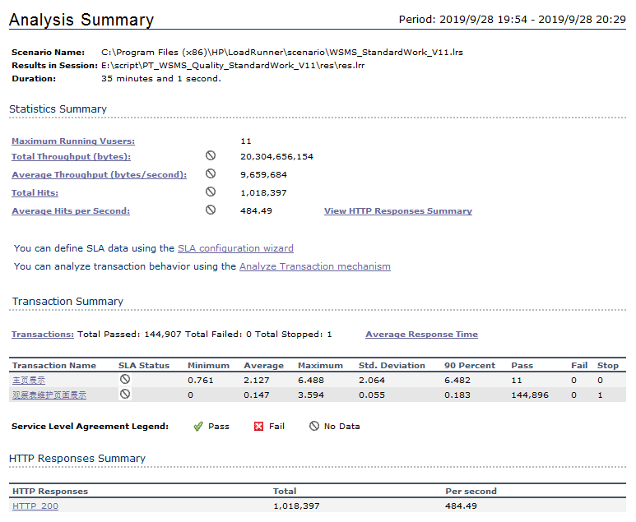

分析：
观察表维护页面测试期间共完成展示144896次，90%的展示请求都在0.183秒内获得响应。

LR的平均响应时间图截图展示
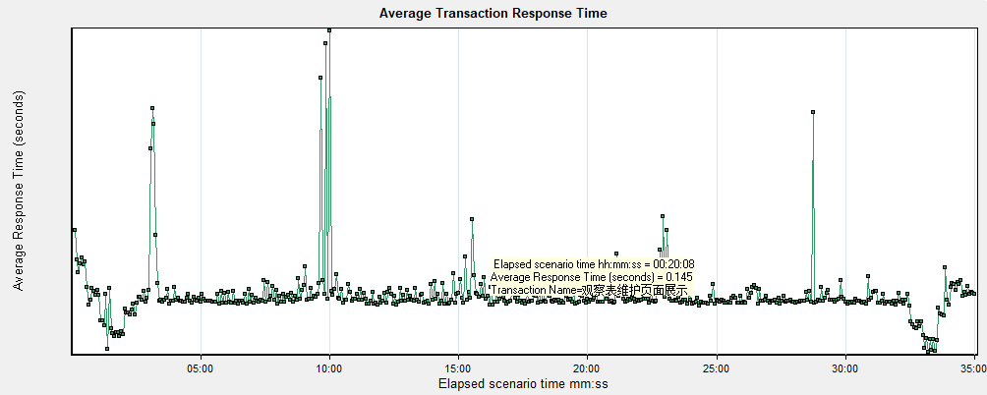

场景描述：11并发用户访问“用户登录质量工位保证度评价观察表维护页面退出”时的2台服务器资源消耗。

1)应用服务器CPU
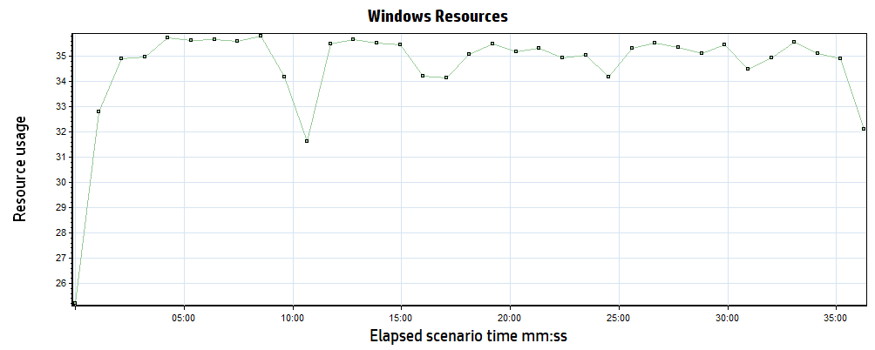

分析：
通过上图可以看出测试期间应用服务器CPU消耗低于40%，该测试场景在当前硬件配置下可以满足业务需求。

2)应用服务器内存
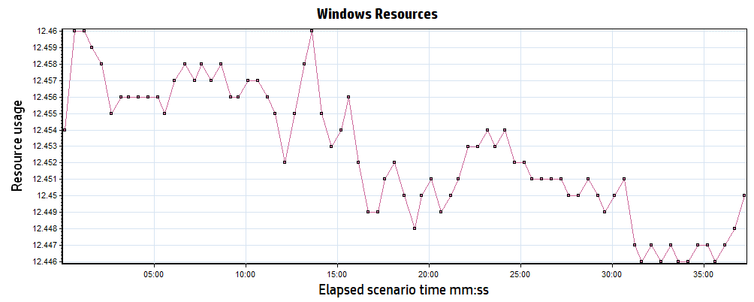

分析：
通过上图的内存数据可以看出在整个测试场景中内存变化量较小（可用内存最高点为12460MB，最低点12446MB），波动较为平稳，无内存泄漏风险。

3)应用服务器磁盘 I/O
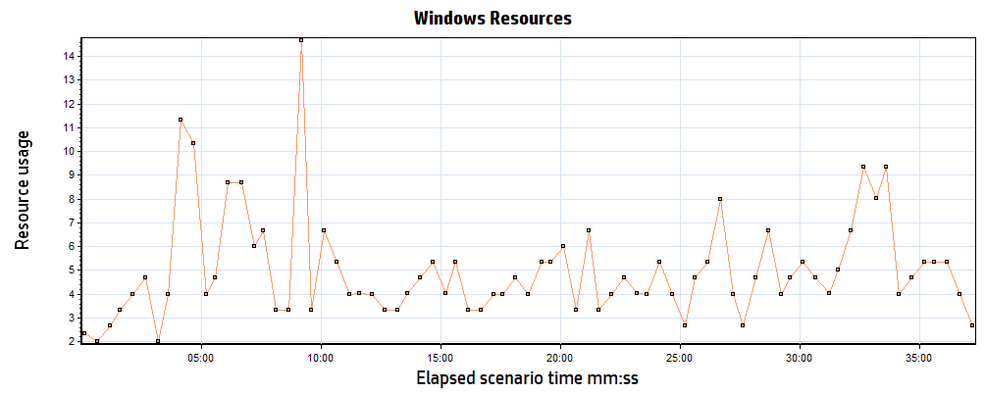

分析：
通过上图可以看出，应用服务器的磁盘在测试期间读写频率较低（不超过每秒15次），当前测试场景对磁盘资源需求较低。

04)数据库服务器CPU
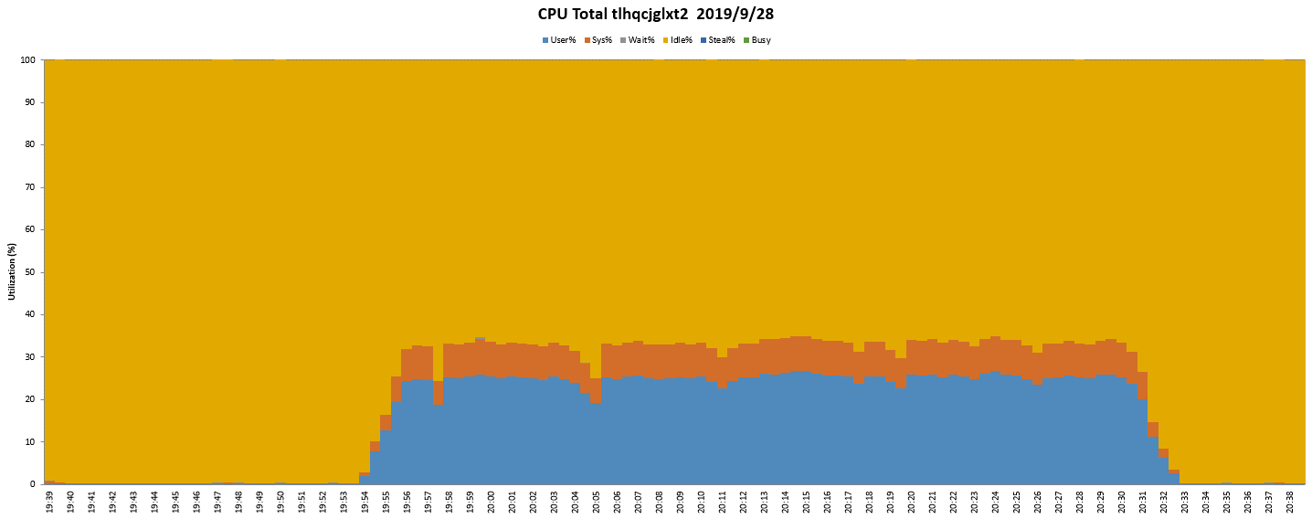

分析：
通过上图可以看出测试期间数据库服务器CPU消耗低于30%，该测试场景在当前硬件配置下可以满足业务需求

5)数据库服务器内存
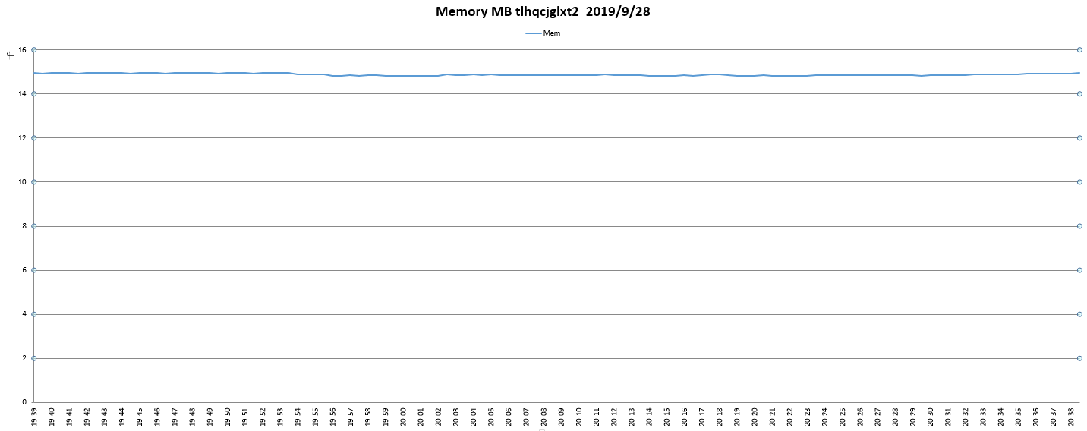

分析：
通过上图可以看出在测试期间数据库服务器内存变化量较小，波动较为平稳，无内存泄漏风险。

06)数据库服务器磁盘 I/O
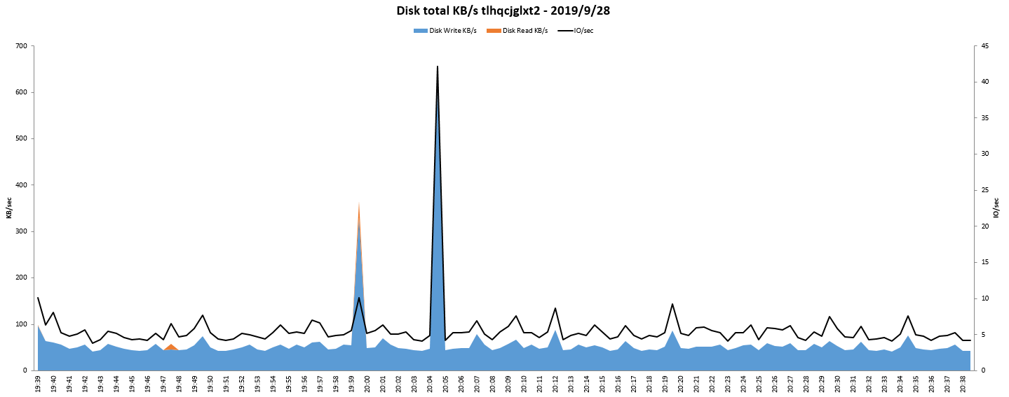

分析：
通过上图可以看出，数据库服务器的磁盘在测试期间读写频率较低（不超过每秒15次），当前测试场景对磁盘资源需求较低。

测试结果分析_场景2
场景描述：80并发用户执行“用户并发登陆--公务查询项目---查询建设用地预审--退出” 时的3台服务器资源消耗。

1)CPU
CPU Total DB18 2006-12-24
 | User% | Sys% | Wait%
2006-12-24 14:49:20 | 12 | 13.2 | 1
2006-12-24 14:49:21 | 40.9 | 23.8 | 0
2006-12-24 14:49:22 | 29.4 | 16.2 | 0
2006-12-24 14:49:23 | 48.8 | 22.3 | 0
2006-12-24 14:49:24 | 59.6 | 40.2 | 0
2006-12-24 14:49:25 | 44.7 | 40.8 | 0
2006-12-24 14:49:26 | 51.6 | 38.8 | 0
2006-12-24 14:49:27 | 70.8 | 29.2 | 0
2006-12-24 14:49:28 | 56.1 | 42.4 | 0
2006-12-24 14:49:30 | 44.6 | 38.2 | 0
2006-12-24 14:49:31 | 68.9 | 31.1 | 0
2006-12-24 14:49:32 | 61.4 | 37.1 | 0
2006-12-24 14:49:33 | 51 | 44.7 | 0
2006-12-24 14:49:34 | 51 | 42.6 | 0
2006-12-24 14:49:35 | 53.8 | 40.5 | 0
2006-12-24 14:49:36 | 68.5 | 31.5 | 0
2006-12-24 14:49:37 | 74.5 | 25.5 | 0
2006-12-24 14:49:38 | 57.4 | 40.7 | 0
2006-12-24 14:49:39 | 26.4 | 51.7 | 0
2006-12-24 14:49:40 | 43.7 | 46.1 | 0
2006-12-24 14:49:41 | 69.8 | 29.3 | 0
2006-12-24 14:49:42 | 66 | 34 | 0
2006-12-24 14:49:43 | 71.4 | 27.2 | 0
2006-12-24 14:49:44 | 65.2 | 34.8 | 0
2006-12-24 14:49:45 | 23.8 | 26 | 0
2006-12-24 14:49:46 | 16.9 | 10 | 0
2006-12-24 14:49:47 | 18.9 | 9.7 | 0
2006-12-24 14:49:48 | 50.7 | 19.9 | 0
2006-12-24 14:49:49 | 72.6 | 27.2 | 0
2006-12-24 14:49:50 | 68.5 | 30.1 | 0
2006-12-24 14:49:51 | 19 | 8.5 | 0
2006-12-24 14:49:52 | 13.4 | 5.6 | 0
2006-12-24 14:49:53 | 7.6 | 2.2 | 0
2006-12-24 14:49:54 | 58.6 | 28.4 | 0
2006-12-24 14:49:55 | 49.8 | 17.9 | 0
2006-12-24 14:49:56 | 7.5 | 6.6 | 0.2
2006-12-24 14:49:57 | 19.6 | 11.3 | 0
2006-12-24 14:49:58 | 4.4 | 11.5 | 0
2006-12-24 14:49:59 | 1 | 1.2 | 0
2006-12-24 14:50:00 | 0.5 | 0.7 | 0
2006-12-24 14:50:01 | 0 | 1 | 0
2006-12-24 14:50:02 | 0.5 | 0.7 | 0
2006-12-24 14:50:03 | 1 | 1 | 0
2006-12-24 14:50:04 | 1 | 1 | 0
2006-12-24 14:50:05 | 1.7 | 4 | 0
2006-12-24 14:50:06 | 0.2 | 2 | 0.5
2006-12-24 14:50:07 | 0.7 | 0.7 | 0
2006-12-24 14:50:08 | 0.2 | 0.7 | 0
2006-12-24 14:50:10 | 0 | 1.2 | 0
2006-12-24 14:50:11 | 0.5 | 0.7 | 0
...

CPU Total APP43 2006-12-24
 | User% | Sys% | Wait%
2006-12-24 14:49:21 | 14 | 4.2 | 0.4
2006-12-24 14:49:22 | 37.4 | 6.2 | 0
2006-12-24 14:49:23 | 43.8 | 13.2 | 0
2006-12-24 14:49:24 | 49.2 | 19.8 | 0
2006-12-24 14:49:25 | 24 | 11.4 | 0
2006-12-24 14:49:26 | 15.8 | 8 | 0
2006-12-24 14:49:27 | 16.5 | 10.2 | 0
2006-12-24 14:49:28 | 22.8 | 13.4 | 0
2006-12-24 14:49:29 | 20.5 | 11.8 | 0
2006-12-24 14:49:30 | 12 | 6.5 | 0
2006-12-24 14:49:31 | 24.3 | 12.9 | 0
2006-12-24 14:49:32 | 29.4 | 2.2 | 0
2006-12-24 14:49:33 | 40 | 9.5 | 0
2006-12-24 14:49:34 | 20.2 | 8.5 | 0
2006-12-24 14:49:35 | 12.1 | 5.9 | 0
2006-12-24 14:49:36 | 23 | 12 | 0
2006-12-24 14:49:37 | 10.2 | 7.5 | 0
2006-12-24 14:49:38 | 14.6 | 6 | 0
2006-12-24 14:49:39 | 17.2 | 6 | 0
2006-12-24 14:49:40 | 9 | 7.8 | 0
2006-12-24 14:49:41 | 16.2 | 11.2 | 0
2006-12-24 14:49:42 | 14.6 | 8.2 | 0
2006-12-24 14:49:43 | 13 | 7 | 0
2006-12-24 14:49:44 | 14.2 | 6 | 0
2006-12-24 14:49:45 | 21.3 | 5.2 | 0
2006-12-24 14:49:46 | 3 | 4.8 | 0
2006-12-24 14:49:47 | 9.8 | 8 | 0
2006-12-24 14:49:48 | 5.4 | 3.2 | 0
2006-12-24 14:49:49 | 45 | 6.5 | 0
2006-12-24 14:49:50 | 16 | 6.2 | 0
2006-12-24 14:49:51 | 32.9 | 6.2 | 0
2006-12-24 14:49:52 | 31.5 | 9.2 | 0
2006-12-24 14:49:53 | 13 | 4.8 | 0
2006-12-24 14:49:54 | 6.7 | 4.7 | 0
2006-12-24 14:49:55 | 10.8 | 7 | 0
2006-12-24 14:49:56 | 10.5 | 2.2 | 0
2006-12-24 14:49:57 | 1.5 | 1 | 0
2006-12-24 14:49:58 | 1.8 | 0.5 | 0
2006-12-24 14:49:59 | 0 | 0 | 0
2006-12-24 14:50:00 | 0 | 0.2 | 0
2006-12-24 14:50:01 | 0 | 0 | 0
2006-12-24 14:50:02 | 0 | 0.5 | 0.2
2006-12-24 14:50:03 | 0 | 1.2 | 1
2006-12-24 14:50:04 | 0 | 0.5 | 0.5
2006-12-24 14:50:05 | 0 | 0 | 0
2006-12-24 14:50:06 | 0 | 0 | 0
2006-12-24 14:50:07 | 0 | 0 | 0
2006-12-24 14:50:08 | 0 | 0.2 | 0
2006-12-24 14:50:09 | 0 | 0 | 0
2006-12-24 14:50:10 | 0 | 0 | 0
...

CPU Total APP44 2006-12-24
 | User% | Sys% | Wait%
2006-12-24 14:48:35 | 14.6 | 6.3 | 0.4
2006-12-24 14:48:36 | 9.2 | 2.5 | 0
2006-12-24 14:48:37 | 23.8 | 6 | 0
2006-12-24 14:48:38 | 25.7 | 8.5 | 0
2006-12-24 14:48:39 | 28.5 | 7.5 | 0
2006-12-24 14:48:40 | 45 | 3 | 0
2006-12-24 14:48:41 | 38.6 | 14.1 | 0
2006-12-24 14:48:42 | 14.2 | 4.5 | 0
2006-12-24 14:48:43 | 18 | 8 | 0
2006-12-24 14:48:44 | 10.9 | 7.4 | 0
2006-12-24 14:48:45 | 13.8 | 3.2 | 0
2006-12-24 14:48:46 | 11.8 | 3.8 | 0
2006-12-24 14:48:47 | 28.3 | 6.7 | 0
2006-12-24 14:48:48 | 28 | 5.5 | 0
2006-12-24 14:48:49 | 34.2 | 12.8 | 0
2006-12-24 14:48:50 | 10 | 2.7 | 0.5
2006-12-24 14:48:51 | 15.9 | 3.2 | 0
2006-12-24 14:48:52 | 12.5 | 6 | 0.8
2006-12-24 14:48:53 | 8.5 | 8.2 | 0
2006-12-24 14:48:54 | 18.3 | 15.1 | 0
2006-12-24 14:48:55 | 14.2 | 9.5 | 0
2006-12-24 14:48:56 | 17.5 | 6.5 | 0
2006-12-24 14:48:57 | 12.6 | 6.2 | 0
2006-12-24 14:48:58 | 25.8 | 7.5 | 0
2006-12-24 14:48:59 | 8.2 | 4.8 | 0
2006-12-24 14:49:00 | 11.4 | 7.5 | 0
2006-12-24 14:49:01 | 10.4 | 7.5 | 0
2006-12-24 14:49:02 | 20.8 | 14.8 | 0
2006-12-24 14:49:03 | 18.8 | 7 | 0
2006-12-24 14:49:04 | 53.5 | 2.7 | 0
2006-12-24 14:49:05 | 36.2 | 3.2 | 0
2006-12-24 14:49:06 | 15.8 | 8.2 | 0
2006-12-24 14:49:07 | 7.7 | 6.9 | 0
2006-12-24 14:49:08 | 23.5 | 12 | 0
2006-12-24 14:49:09 | 29 | 6.8 | 0
2006-12-24 14:49:10 | 12.9 | 9.9 | 0
2006-12-24 14:49:11 | 9.8 | 4 | 0
2006-12-24 14:49:12 | 0 | 0 | 0
2006-12-24 14:49:13 | 0 | 0 | 0
2006-12-24 14:49:14 | 0.2 | 0.2 | 0
2006-12-24 14:49:15 | 0 | 0.5 | 0
2006-12-24 14:49:16 | 0 | 0 | 0
2006-12-24 14:49:17 | 0 | 0 | 0
2006-12-24 14:49:18 | 0 | 0.2 | 0
2006-12-24 14:49:19 | 0.5 | 4 | 0
2006-12-24 14:49:20 | 0 | 0 | 0
2006-12-24 14:49:21 | 0 | 0 | 0
2006-12-24 14:49:22 | 0 | 0.2 | 0
2006-12-24 14:49:23 | 0 | 0 | 0
2006-12-24 14:49:24 | 0 | 0 | 0
...

 | 通过上面3张图可以看出在80个用户访问Datawindow操作时数据库资源消耗已经达到100%，而2台中间件的CPU利用率为40%左右，说明此时数据库服务器CPU已经成为瓶颈

2) 内存
 | 通过监控数据库和中间件的内存可以看出在整个场景中变化不大，主要原因是数据库同SGA、中间件通过JVM的设置已经限制了软件对空闲内存的使用。曲线如场景1内存图。

3) Net I/O
 | 通过网络吞吐量可以看出，3台服务器的Out和In的流量在5~8M之间，没有构成网络瓶颈
Network I/O DB18- 2006-12-24
 | Total-Read | Total-Write (-ve)
2006-12-24 14:49:20 | 414.7 | -386.1
2006-12-24 14:49:21 | 8020.1 | -7547
2006-12-24 14:49:22 | 1636.8 | -1515.3
2006-12-24 14:49:23 | 2882.3 | -2622.7
2006-12-24 14:49:24 | 1592.8 | -1502.9
2006-12-24 14:49:25 | 444.2 | -464.4
2006-12-24 14:49:26 | 831.1 | -871.5
2006-12-24 14:49:27 | 2475.1 | -2264.2
2006-12-24 14:49:28 | 1140.1 | -1108.9
2006-12-24 14:49:30 | 541.4 | -529
2006-12-24 14:49:31 | 2146.7 | -2005
2006-12-24 14:49:32 | 509.8 | -570.4
2006-12-24 14:49:33 | 769.6 | -761.6
2006-12-24 14:49:34 | 617.1 | -657.8
2006-12-24 14:49:35 | 1489.8 | -1451.7
2006-12-24 14:49:36 | 2542.7 | -2343.1
2006-12-24 14:49:37 | 958.9 | -990.2
2006-12-24 14:49:38 | 438.3 | -469.9
2006-12-24 14:49:39 | 235.5 | -264.9
2006-12-24 14:49:40 | 1784 | -1675.8
2006-12-24 14:49:41 | 3147.9 | -2922.9
2006-12-24 14:49:42 | 2250.8 | -2036.9
2006-12-24 14:49:43 | 642.3 | -686.5
2006-12-24 14:49:44 | 949.9 | -1022.5
2006-12-24 14:49:45 | 325.8 | -303.4
2006-12-24 14:49:46 | 620.8 | -591.9
2006-12-24 14:49:47 | 665.6 | -624.7
2006-12-24 14:49:48 | 2279.6 | -2151.3
2006-12-24 14:49:49 | 2341.6 | -2123.4
2006-12-24 14:49:50 | 485.7 | -618.4
2006-12-24 14:49:51 | 225.8 | -231.4
2006-12-24 14:49:52 | 445 | -415.9
2006-12-24 14:49:53 | 129.9 | -122
2006-12-24 14:49:54 | 2724.8 | -2511.2
2006-12-24 14:49:55 | 310.1 | -379.6
2006-12-24 14:49:56 | 415.2 | -387.4
2006-12-24 14:49:57 | 354 | -344.3
2006-12-24 14:49:58 | 0.6 | -0.2
2006-12-24 14:49:59 | 1 | -4.7
2006-12-24 14:50:00 | 2.5 | -1.8
2006-12-24 14:50:01 | 1.3 | -2.4
2006-12-24 14:50:02 | 0.6 | -0.4
2006-12-24 14:50:03 | 0.3 | -1.2
2006-12-24 14:50:04 | 0.2 | -0.4
2006-12-24 14:50:05 | 5.8 | -3.3
2006-12-24 14:50:06 | 3.7 | -3.3
2006-12-24 14:50:07 | 1.2 | -1.1
2006-12-24 14:50:08 | 0.2 | -0.4
2006-12-24 14:50:10 | 0.3 | -0.7
2006-12-24 14:50:11 | 2.4 | -0.2
...

Network I/O APP43 (KB/s) - 2006-12-24
 | Total-Read | Total-Write (-ve)
2006-12-24 14:49:21 | 354.1 | -905.1
2006-12-24 14:49:22 | 4138.6 | -6260.7
2006-12-24 14:49:23 | 2019.1 | -3528.9
2006-12-24 14:49:24 | 2963.4 | -5164.8
2006-12-24 14:49:25 | 2079.2 | -2870
2006-12-24 14:49:26 | 1264.5 | -3796.8
2006-12-24 14:49:27 | 1696.3 | -4196.3
2006-12-24 14:49:28 | 2132.9 | -4110
2006-12-24 14:49:29 | 2022.6 | -5898.8
2006-12-24 14:49:30 | 1354.3 | -3474.5
2006-12-24 14:49:31 | 2311.1 | -3682.6
2006-12-24 14:49:32 | 514.4 | -497.5
2006-12-24 14:49:33 | 1551.3 | -8718.7
2006-12-24 14:49:34 | 2053.8 | -6021.6
2006-12-24 14:49:35 | 1590.4 | -5237.2
2006-12-24 14:49:36 | 2339.5 | -2812
2006-12-24 14:49:37 | 1352.8 | -1618.7
2006-12-24 14:49:38 | 995.9 | -3387.5
2006-12-24 14:49:39 | 837.8 | -6070.7
2006-12-24 14:49:40 | 1510.2 | -3654.7
2006-12-24 14:49:41 | 2083.7 | -3111.4
2006-12-24 14:49:42 | 1610.2 | -2548.8
2006-12-24 14:49:43 | 1214 | -1432.6
2006-12-24 14:49:44 | 1178.5 | -3396.2
2006-12-24 14:49:45 | 914.1 | -5149.4
2006-12-24 14:49:46 | 803.1 | -4992.6
2006-12-24 14:49:47 | 1981.1 | -3797
2006-12-24 14:49:48 | 918.6 | -2586.2
2006-12-24 14:49:49 | 1333.2 | -1393.6
2006-12-24 14:49:50 | 1023.8 | -1382
2006-12-24 14:49:51 | 1117.3 | -3181.8
2006-12-24 14:49:52 | 1215.8 | -6251.6
2006-12-24 14:49:53 | 1352.3 | -3372.8
2006-12-24 14:49:54 | 937.6 | -3022.2
2006-12-24 14:49:55 | 1018.6 | -2148.5
2006-12-24 14:49:56 | 509.5 | -2335.5
2006-12-24 14:49:57 | 400.4 | -1104.5
2006-12-24 14:49:58 | 118.5 | -635.6
2006-12-24 14:49:59 | 0 | 0
2006-12-24 14:50:00 | 0.4 | -0.3
2006-12-24 14:50:01 | 1.6 | 0
2006-12-24 14:50:02 | 0.1 | -0.2
2006-12-24 14:50:03 | 0 | 0
2006-12-24 14:50:04 | 0.2 | -0.2
2006-12-24 14:50:05 | 0 | -0.1
2006-12-24 14:50:06 | 3.4 | 0
2006-12-24 14:50:07 | 0.1 | -0.1
2006-12-24 14:50:08 | 0.8 | 0
2006-12-24 14:50:09 | 0 | 0
2006-12-24 14:50:10 | 0.1 | -0.1
...

Network I/O APP44 (KB/s) - 2006-12-24
 | Total-Read | Total-Write (-ve)
2006-12-24 14:48:35 | 704.7 | -1617.7
2006-12-24 14:48:36 | 1819.3 | -5256
2006-12-24 14:48:37 | 1135.6 | -2080.2
2006-12-24 14:48:38 | 1595.1 | -2355.5
2006-12-24 14:48:39 | 1289.6 | -4499.4
2006-12-24 14:48:40 | 758 | -1791
2006-12-24 14:48:41 | 2138.6 | -3509
2006-12-24 14:48:42 | 1023.1 | -1877.9
2006-12-24 14:48:43 | 1268.8 | -3697.3
2006-12-24 14:48:44 | 1056.2 | -1223.8
2006-12-24 14:48:45 | 843.5 | -3159
2006-12-24 14:48:46 | 695.2 | -2315.6
2006-12-24 14:48:47 | 831.7 | -2306.2
2006-12-24 14:48:48 | 845.4 | -2594.1
2006-12-24 14:48:49 | 2523.2 | -3742.3
2006-12-24 14:48:50 | 942.5 | -1420.9
2006-12-24 14:48:51 | 554.7 | -2255
2006-12-24 14:48:52 | 887.8 | -6194.4
2006-12-24 14:48:53 | 1538.1 | -3678.5
2006-12-24 14:48:54 | 2132.5 | -2694.9
2006-12-24 14:48:55 | 1671.7 | -2582.5
2006-12-24 14:48:56 | 1579.4 | -2489.8
2006-12-24 14:48:57 | 1276 | -3222.6
2006-12-24 14:48:58 | 1225.1 | -4969.9
2006-12-24 14:48:59 | 1091.2 | -6208.7
2006-12-24 14:49:00 | 1865 | -4934.2
2006-12-24 14:49:01 | 1538.7 | -3932.3
2006-12-24 14:49:02 | 2333.7 | -2941
2006-12-24 14:49:03 | 1432 | -1990.4
2006-12-24 14:49:04 | 457 | -851.5
2006-12-24 14:49:05 | 479.8 | -3963.5
2006-12-24 14:49:06 | 1450.1 | -6588.6
2006-12-24 14:49:07 | 1616.3 | -3144
2006-12-24 14:49:08 | 2222.7 | -3046.6
2006-12-24 14:49:09 | 1178.5 | -6559.8
2006-12-24 14:49:10 | 1991.9 | -4841.7
2006-12-24 14:49:11 | 1012.8 | -3535.5
2006-12-24 14:49:12 | 0 | 0
2006-12-24 14:49:13 | 0.3 | -0.1
2006-12-24 14:49:14 | 1.7 | -0.1
2006-12-24 14:49:15 | 0 | 0
2006-12-24 14:49:16 | 0.2 | -0.2
2006-12-24 14:49:17 | 0 | 0
2006-12-24 14:49:18 | 0.1 | -0.1
2006-12-24 14:49:19 | 3.4 | -0.1
2006-12-24 14:49:20 | 0 | 0
2006-12-24 14:49:21 | 0.8 | 0
2006-12-24 14:49:22 | 0 | 0
2006-12-24 14:49:23 | 0 | 0
2006-12-24 14:49:24 | 1.8 | -0.1
...

